Plan2
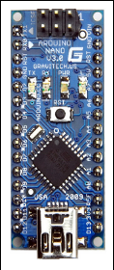

 |  | RX0 | VIN
 |  | TX0 | GND
 |  | RESET | RESET
 |  | GND | 5V
porta esquerda aberta |  | D2 | A7
porta esquerda fechada |  | D3 | A6
porta direita fechada |  | D4 | A5 | echo 2
porta direita aberta |  | D5 | A4 | trigger 2
trigger 1 |  | D6 | A3 | cortina laser (entrada)
echo 1 |  | D7 | A2 | descida
vem do Mega | RX1 | D8 | A1 | subida
vai para o Mega | TX1 | D9 | A0 | permissivo da ponte
motor direita (A) |  | D10 | AREF
motor direita (B) |  | D11 | 3V3
motor esquerda (A) |  | D12 | D13 | motor esquerda (B)

